프로토콜 흐름도
분류 공정 시나리오

사용자 | 서버 | 클라이언트1 | 클라이언트2
LINE_STATE
"RUNNING", "PASSING", "WORKING", "COMPLETE"
윈폼에서 정보 전달 받음
센서 상태 확인 후
윈폼 화면에서 제품 그림 표시 한다.
윈폼에서 구별작업 시작 버튼 클릭
CMD=START

적외선 센서 상태 요청
CMD=REQUEST_SENSOR_STATE

센서 감지 상태에 따라 응답 전송
SENSOR_STATE=ON 또는
SENSOR_STATE=OFF

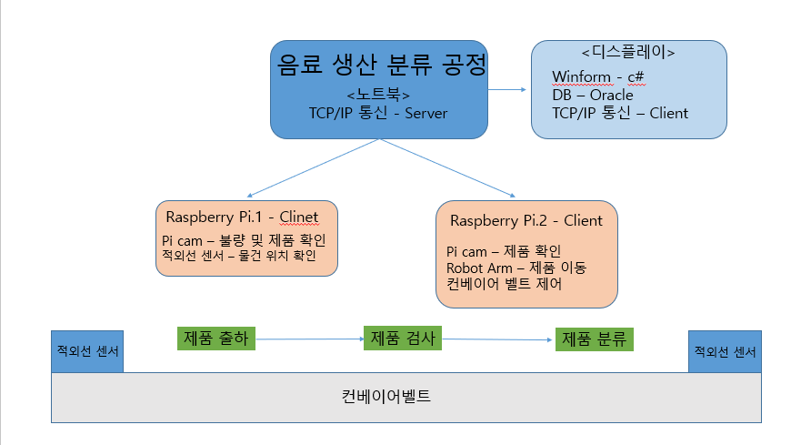

컨베이어 동작 전에 미리 촬영 준비 할 수 있도록 명령 전송 한다.

PI.1 제품 검사 촬영 시작
CMD=CAPTURE_START

ACK

컨베이어 동작 명령 전송 후
PI에서 RUNNING 응답 받으면 윈폼 화면에서
컨베이어 동작 하는 모습 보여준다.

컨베이어벨트 실행 명령 전송
CMD=BELT_START

LINE_STATE=RUNNING

제품 센서 OFF 응답 받으면
윈폼 화면에서 제품 그림 없애준다.
윈폼 화면에서 검사하는 모습 보여준다

적외선 센서 꺼지면 서버에게 상태 알려 준다.
LINE_STATE=PASSING

1차 버전은 외관 검사 기능 없기때문에
DB에 QRCODE 에 해당하는 PASS, FAIL 결과 미리 입력해 놓는다.
현재는 QR 코드만 받지만,
추후 외관 검사 진행 시에는 PASS, FAIL 결과도 같이 받아야 한다.

QR코드 값을 받아
서버로 보냄

QRCODE=1234567890
* QRCODE를 찍을때 마다 서버에
제품 정보 전송

DB에 제품 정보 저장

제품이 중간 위치에 왔기때문에
마지막 PI에게 촬영 준비 할 수 있도록 명령 전송 한다.

PI.2 제품 검사 촬영 시작
CMD=CAPTURE_START

ACK

마지막 센서 감지되면 별도의 서버 명령 필요 없이
PI 에서 컨베이어 정지 시키고, QR 촬영 진행 한다.

마지막 적외선 센서에 제품 감지 되었을 경우
LINE_STATE=STOP
( *센서 감지되면 자동으로 컨베이어 정지 시킨다 )

ACK

컨베이어 정지 후 QRCODE 촬영

LINE_STATE=WORKING 받으면
윈폼 화면에서 로봇 동작 분류 그림 표시 한다.
QRCODE=1234567890

해당 제품 불량 정보 전송
CMD=PRODUCT,PASS 또는
CMD=PRODUCT,FAIL

LINE_STATE=WORKING

서버로 부터 받은 정보를 가지고
로봇 동작 하여 제품 분류 진행.

LINE_STATE=COMPLETE
작업 완료

